Dashboard de Morosidad
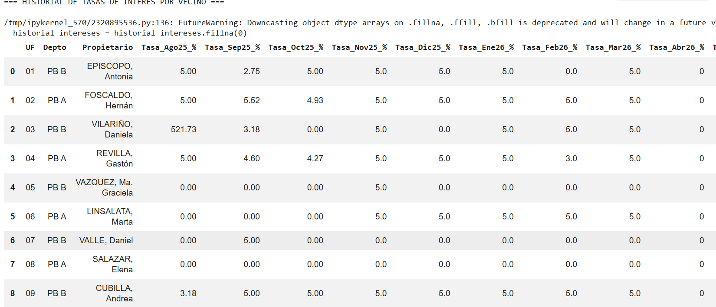
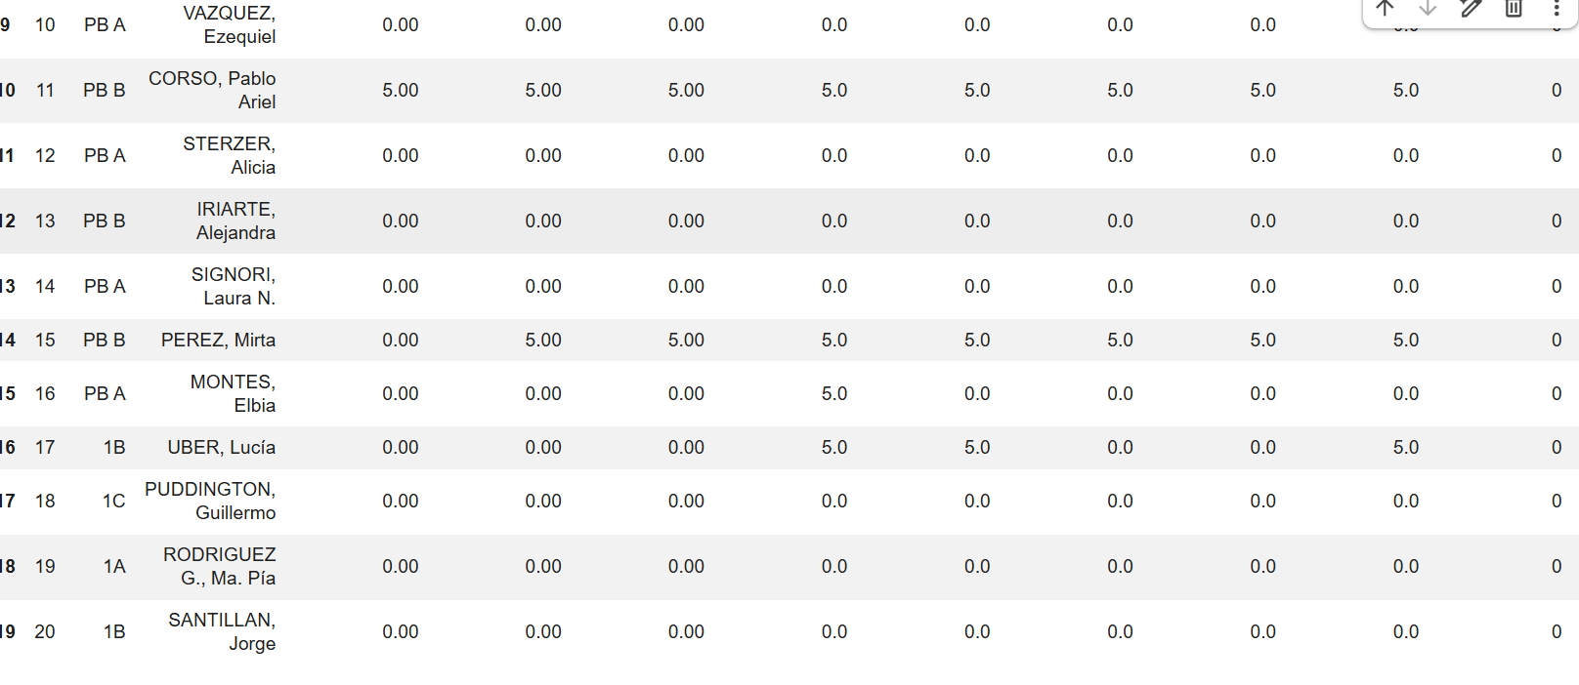
Consorcio Argerich 3391 - Torre 15
Informe Consolidado y Auditoría de Cuentas

MÉTRICA GLOBAL CONTROL | VALOR CONSOLIDADOS
Total Departamentos Analizados (U.F.) | 1
Cantidad de Propietarios Morosos Activos | 31
Tasa Interna de Morosidad | 35.23%
Masa Crítica de Deuda Histórica Acumulada | $18.190.444,00
Total de Fondos Recaudados (Pagos) | $5,334,369.00
Recaudación de Intereses | $888,268.00
Caja proyectada / Total Facturado a Pagar | $25,599,235.16

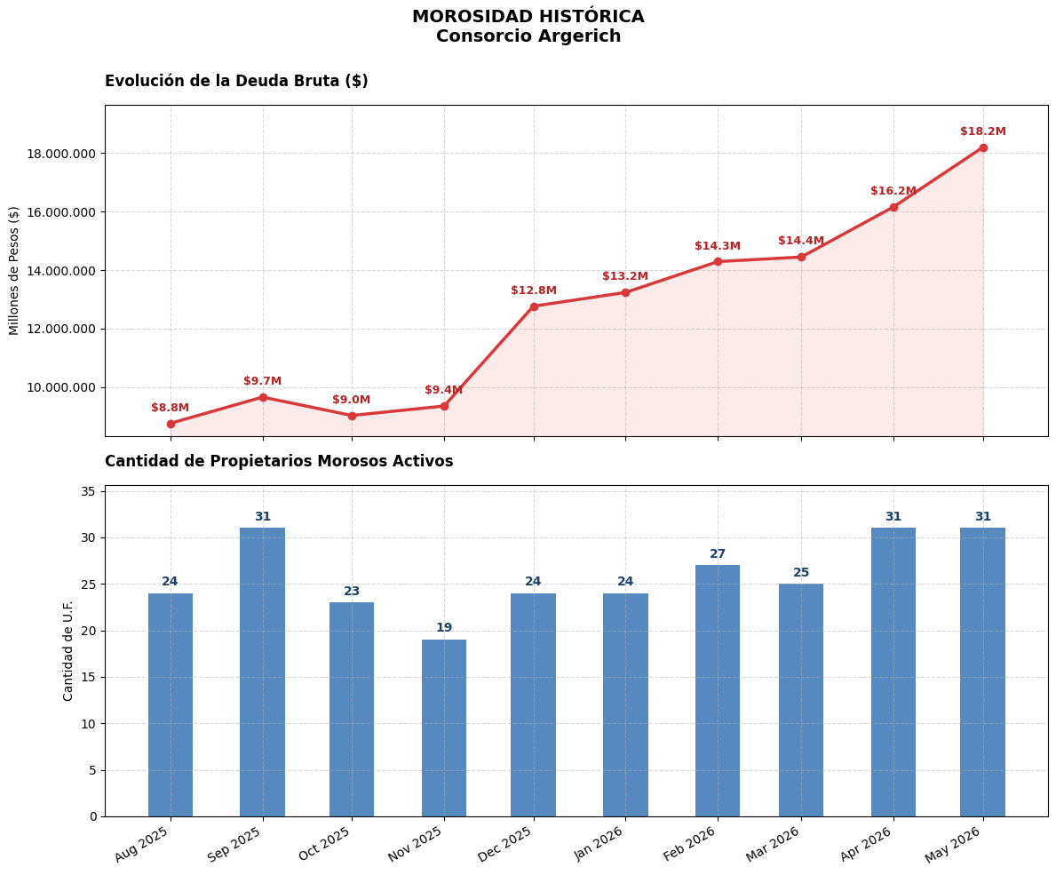

Suma Total del Top 3 de deudores = $12.502.107,00 |  | Suma Total del Top 5 de deudores = $13.210.735,00 | Suma Total del Top 5 de deudores = $15.349.729,00
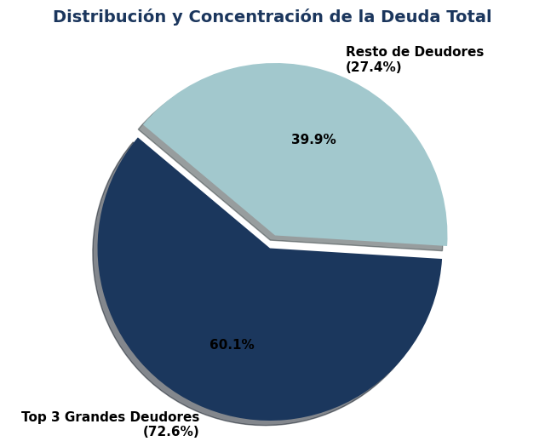
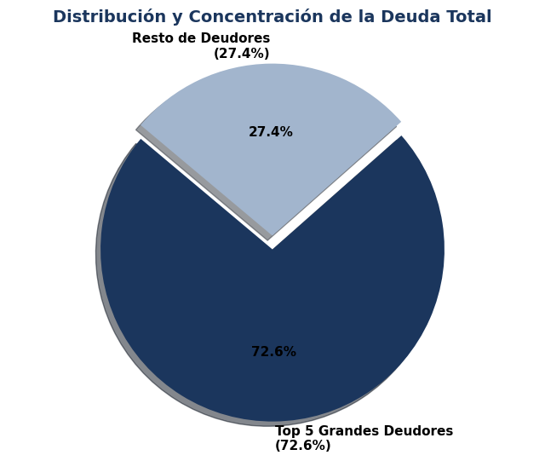
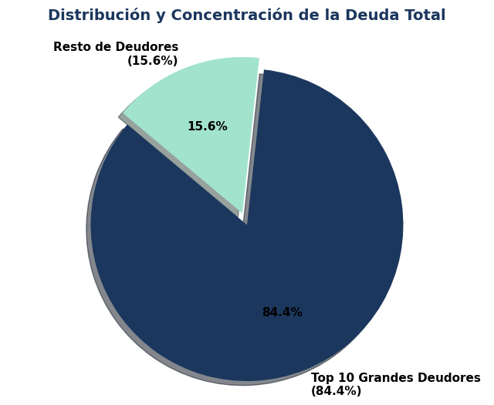

Conclusiones

El Factor Solidaridad Forzada (El 66%), están financiando de su bolsillo la falta de pago del otro 33%. Es una transferencia de carga insostenible a largo plazo.

La Velocidad de Degradación: cada mes se suma al menos un moroso nuevo

Si los deudores más chicos regularizan, el complejo recupera el oxígeno operativo diario (gastos corrientes)

Plan de Acción Propuesto

Conciliación y Planes de Pago para los morosos no cronicos

Intimación y Acciones Legales para morosos cronicos

Auditoría de Transparencia para la nueva administracion

Analisis de los balances presentados por la administracion vs Analisis generado con python

Aug-25

Sep-25

Oct-25

Nov-25

Dec-25

Jan-26


Feb-26

Mar-26

Apr-26

May-26

DISCRIMINACION DE TASAS A VECINOS MOROSOS (DESIGUALES)

